Sheet1
地图名称 | 地图层数 | 声音 | 动画 | 动画效果图片示意 | 文字说明
医院 | 第一层 | 踩到纸上的声音 | 区域内灯光闪烁 | 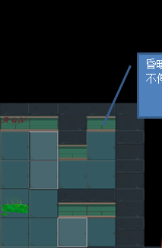 | 灯光一明一暗的不停地闪烁，间隔时间1S
医院 | 第一层 | 滴水的声音 | 砸碎墙面的效果（需要三下才能完全砸碎） | 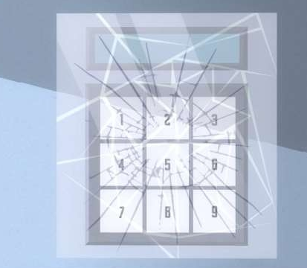 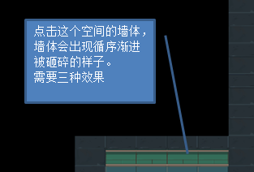 | 需要三张图片，裂纹为蜘蛛网状。图中示意为第二次敲击程度。第一次要只有少许裂纹，第三次墙体直接破碎。
医院 | 第一层 | 吹风的声音 | 区域范围内灯光昏暗 |  | 灯光昏暗，有点看不清楚路
医院 | 第一层 |  | 药瓶点击后破碎的效果 |  | 药瓶有两种，一种是可以破碎，一种是不可以破碎。破碎效果自由发挥
医院 | 第二层 | 小石子在地上滚动的声音 | 听诊器在玩家路过后突然倒下 | 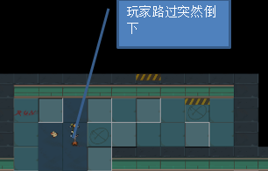 | 玩家接近以听诊器为中心的两个格子，听诊器就会倒下。 听诊器有两种，一种是要倒的，一种是不倒的。要倒的效果有两种规定倒下方向，以及随意方向倒下
医院 | 第二层 |  | 点击手推车，手推车会不停的抖动 | 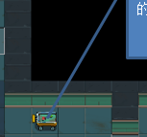 | 玩家点击手推车，手推车就会抖动（地震震的那种效果吧） 手推车有三个效果： 第一种碰撞；第二种是会抖动的；第三种没有任何变化
医院 | 第二层 |  | 有很漂亮的荧光在飞舞 | 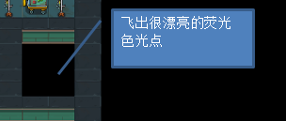 | 飞舞的荧光点，颜色丰富，很轻盈
医院 | 第二层 |  | 三个手推车相互碰撞 |  | 手推车相互碰撞，碰撞效果不用太过明显。会发出碰撞的声音。
医院 | 第二层 |  | 连续点击三次，黄色警示条会掉下来 |  | 连续点击3次，黄色的条纹会掉下来，掉下就掉在地上。
医院 | 第二层 |  | 区域范围内灯光昏暗 | 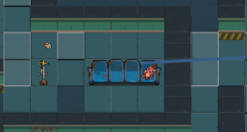 | 灯光昏暗，有点看不清楚路
医院 | 第三层 | 有滴~滴~滴滴滴滴~滴--的声音 | 心脏检测仪不停的闪烁-死机-冒烟 | 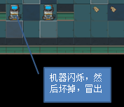 | 心脏检测仪屏幕不停的闪烁（显示器为一黑一蓝的颜色快速切换）---死机（屏幕完全呈现出黑色）——然后从机器里冒出烟 心脏检测仪分为三种：第一种是会坏的；第二种点击破碎的；第三种是没有任何效果的。
医院 | 第三层 | 类似爆炸的声音 | 听诊器在玩家路过时突然倒下 | 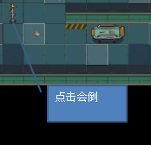 | 玩家接近以听诊器为中心的两个格子，听诊器就会倒下。 听诊器有两种，一种是要倒的，一种是不倒的。要倒的效果有两种规定倒下方向，以及随意方向倒下
医院 | 第三层 | 高跟鞋走在空旷的过道的回音
医院 | 第三层 | 急促的呼吸声
医院 | 第四层 | 隐隐约约的说话声 | 病床被手推车撞击 | 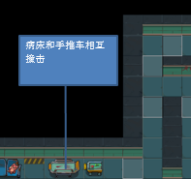 | 手推车主动碰撞，碰撞效果不用太过明显。会发出碰撞的声音。
医院 | 第四层 | 滴水的声音 | 区域范围内灯光昏暗 | 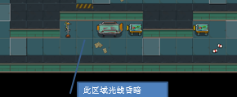 | 灯光昏暗，有点看不清楚路
医院 | 第四层 | 脚步的回声 | 听诊器在玩家路过时突然倒下 | 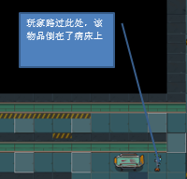 | 玩家接近以听诊器为中心的两个格子，听诊器就会倒下。 往左倒
医院 | 第五层 | “离开这里”的女人声音 | 病床不停的抖动 |  | 玩家点击病床，病床就会抖动（地震震的那种效果吧） 病床有两种：第一种是会抖动的；第二种是不会抖动
医院 | 第五层 | 隐隐约约的说话声 | 听诊器在玩家路过时突然倒下 |  | 玩家接近以听诊器为中心的两个格子，听诊器就会倒下。 往左倒
医院 | 第五层 | 滴水的声音 | 心脏检测仪点击会变得破碎 |  | 该仪器有两种，一种是可以破碎，一种是不可以破碎。破碎效果自由发挥
医院 | 第五层 | 吹风的声音
医院 | 第五层 | 大口喘气声
研究所 | 第一层 | 大口喘气声 | 离心机点击破碎 | 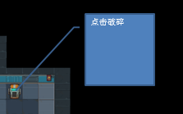 | 离心机点击会破碎。破碎效果随意。 离心机有三种效果：第一种点击破碎；第二种会抖动；第三种没有任何变化；
研究所 | 第一层 | 隐隐约约的说话声 | 显微镜点击破碎 |  | 点击会破碎。破碎效果随意。 显微镜有两种效果：第一种是点击破碎；第二种是没有任何变化。
研究所 | 第一层 | 由远到近的脚步声 | 瓶子点击破碎 | 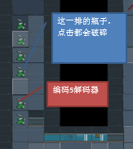 | 点击会破碎。破碎效果随意。 瓶子有两种效果：第一种是点击破碎；第二种是没有任何变化。
研究所 | 第一层 | “快走”的惨叫声
研究所 | 第一层 | 脚步的回声
研究所 | 第二层 | 离心机发出轰隆隆的声音 | 区域范围内灯光昏暗 | 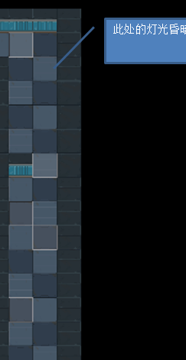 | 灯光昏暗，有点看不清楚路
研究所 | 第二层 | 发出奇怪的声音 | 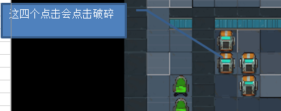 离心机点击破碎 |  | 离心机点击会破碎。破碎效果随意。
研究所 | 第二层 | 隐隐约约的说话声 | 标本柜点击破碎 | 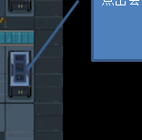 | 点击会破碎。破碎效果随意。 标本柜有三种效果：第一种是点击破碎；第二种是会倒下，倒下方向随意；第三种没有任何变化。
研究所 | 第三层 | 手敲箱子的声音 | 区域范围内灯光昏暗 | 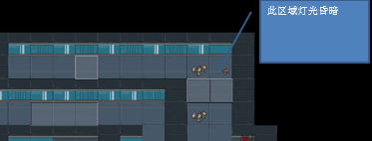 | 灯光昏暗，有点看不清楚路
研究所 | 第三层 | 踩碎瓶子的声音 | 灯光偏绿色 | 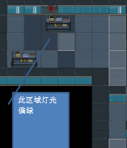 | 此处灯光具有偏色，偏绿色
研究所 | 第三层 | 螺丝掉到地板上的声音 | 标本柜玩家路过时倒下 | 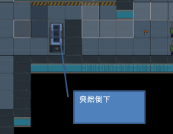 | 玩家接近以标本柜为中心的两个格子，标本柜就会倒下。 往左倒
研究所 | 第三层 | 滴水的声音
研究所 | 第四层 | 发出滴~滴~滴的声音 | 区域范围内灯光昏暗 | 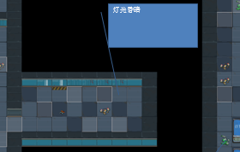 | 灯光昏暗，有点看不清楚路
研究所 | 第四层 | 空玻璃瓶在安静的室内滚动的声音 | 瓶子点击破碎 |  | 点击会破碎。破碎效果随意。
研究所 | 第四层 | 女人的尖叫声
研究所 | 第四层 | 大口喘气声
研究所 | 第四层 | 深重的呼气声
研究所 | 第五层 | 脚步的回声 | 蓝色柜子点击破碎 | 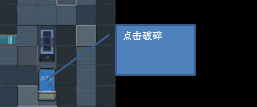 | 点击会破碎。破碎效果随意。 箱子有两种效果：第一种是点击破碎；第二种是没有任何变化
研究所 | 第五层 | 隐隐约约的说话声 | 区域内灯管偏色为红色 | 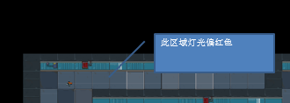 | 此处灯光具有偏色，偏红色
研究所 | 第五层 | 滴水的声音 | 离心机不停的抖动 | 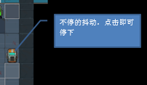 | 离心机会不停的抖动。玩家点击可以让它停下来。
研究所 | 第五层 | 咳嗽声 | 区域内灯光闪烁 | 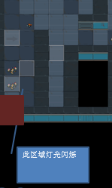 | 灯光一明一暗的不停地闪烁，间隔时间1S

